Global

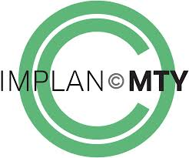
 | INSTITUTO MUNICIPAL DE PLANEACIÓN URBANA Y CONVIVENCIA DE MONTERREY

MORELOS #867, ENTRE DOCTOR COSS Y DIEGO DE MONTEMAYOR, COL. CENTRO DE MONTERREY, N. L.

CALENDARIO 2017

 | MES | EVENTO | ACTIVIDADES | LUGAR | FECHA Y HORA

 | ENERO | Presentación de calles completas | Reunión con vecinos del distrito tec | IMPLANC MTY, Calle Morelos 867, col. Centro de Monterrey, N. L. | 19 enero 2017, 7:00pm

 | FEBRERO | Difusión y promoción de cultura | Presentación del video calles completas | https://www.facebook.com/IMPLANcMTY | 7 de febrero

 |  | Anticipación Estratégica | Taller de Anticipación Estratégica | Casino Monterrey, Zuazua 1049 sur, Monterrey, N. L. | 14 de febrero, 8:30am a 11:30am
 | MARZO | Estrategias del espacio público para el urbanismo | Diplomado | CEDIM (Antiguo Camino a la Huasteca 360, Mirador de la Huasteca, 66354 Santa Catarina, N.L) | 11 de marzo al 27 de mayo del 2017, sábados de 10:00 a 14:00 horas

